Feuerwehr
Verrechnungsformular ABC-Einsätze

Zu beachten: die Felder mit hellgrüner Farbe sind auszufüllen (meist mit ja oder nein)

Allgemeine Angaben
Schadenfall-Nr.
Datum Einsatz
Adresse / Einsatzort
PLZ / Ort
Einsatzleiterin / Einsatzleiter
Telefon-Nr. Einsatzleiterin / Einsatzleiter
Feuerwehr
Kommandantin / Kommandant
E-Mail Kommandantin / Kommandant
Telefon-Nr. Kommandantin / Kommandant

Kostenzusammenstellung | ABC-Wehr | SGV | AfU
Summe "Personalaufwand der Einsatzkräfte" | 0.00 | 0.00 | 500.00
Summe "Schutzausrüstung" | 0.00 | 0.00 | 0.00
Summe Fahrzeuge und Anhänger | 0.00 | 0.00 | 0.00
Summe "Gerätschaften und Zubehör" | 0.00 | 0.00 | 0.00
Gesamttotal zugunsten Feuerwehr | 0.00
Gesamttotal zugunsten SGV |  | 0.00
Gesamttotal zugunsten AfU |  |  | 500.00
Gesamttotal (wird dem Verursacher in Rechnung gestellt) |  |  | 500.00

Personalaufwand der Einsatzkräfte |  |  | Anzahl
Anzahl AdF (in Feld die Personenzahl einfügen)
Vergütung CHF 60.00 pro Std. (in Feld Summe aller Stunden eintragen)
Verpflegung CHF 23.00 pro AdF (in Feld Anzahl Verpflegungen eintragen)
Aufwand Amt für Umwelt (CHF 500.00 pauschal pro Einsatz) |  |  | 500.00
Summe "Personalaufwand der Einsatzkräfte" zugunsten Feuerwehr |  |  | 0.00
Summe "Personalaufwand der Einsatzkräfte" zugunsten AfU |  |  | 500.00

Schutzausrüstung (in Erfassungsfeld ja oder nein eintragen) |  | ja/nein | Kosten
Brandschutzausrüstung (CHF 150.00 pauschal pro Einsatz) |  |  | 0.00
Spritzschutzanzug (CHF 250.00 pauschal pro Einsatz) |  |  | 0.00
Vollschutzanzug (CHF 500.00 pauschal pro Einsatz) |  |  | 0.00
Atemschutzgeräte (CHF 250.00 pauschal pro Einsatz) |  |  | 0.00
Filtermasken mit Filter (CHF 150.00 pauschal pro Einsatz) |  |  | 0.00
Summe "Schutzausrüstung" zugunsten Feuerwehr |  |  | 0.00
Summe "Schutzausrüstung" zugunsten AfU |  |  | 0.00

Fahrzeuge und Anhänger (ja oder nein eintragen) |  | ja/nein | Kosten
Tanklöschfahrzeug < 12 t (CHF 250.00 pauschal pro Einsatz) |  |  | 0.00
Tanklöschfahrzeug > 12 t (CHF 350.00 pauschal pro Einsatz) |  |  | 0.00
Pionierfahrzeug (CHF 350.00 pauschal pro Einsatz) |  |  | 0.00
Spezialfahrzeuge (CHF 350.00 pauschal pro Einsatz) |  |  | 0.00
ABC-Fahrzeug (CHF 1'000.00 pauschal pro Einsatz) |  |  | 0.00
Deko-Fahrzeug (CHF 800.00 pauschal pro Einsatz) |  |  | 0.00
WU-Ölsperre Aare/Emme (CHF 3500.00 pauschal pro Einsatz) |  |  | 0.00
WU-Bachsperrenelemente (CHF 150.00 pauschal pro Einsatz) |  |  | 0.00
Mannschaftstransporter (CHF 150.00 pauschal pro Einsatz) |  |  | 0.00
Mehrzweckfahrzeug (CHF 150.00 pauschal pro Einsatz) |  |  | 0.00
Autodrehleiter/Hubretter (CHF 350.00 pauschal pro Einsatz) |  |  | 0.00
Hochleistungslüfter MGV (CHF 500.00 pauschal pro Einsatz) |  |  | 0.00
Einsatzleitfahrzeug KEL (CHF 500.00 pauschal pro Einsatz) |  |  | 0.00
Materialanhänger (CHF 50.00 pauschal pro Einsatz) |  |  | 0.00
Summe "Fahrzeuge und Anhänger" zugunsten Feuerwehr |  |  | 0.00
Summe "Fahrzeuge und Anhänger" zugunsten SGV |  |  | 0.00
Summe "Fahrzeuge und Anhänger" zugunsten AfU |  |  | 0.00

Gerätschaften und Zubehör (ja, nein oder Anzahl eintragen) |  | ja/nein | Kosten
Motorspritze (CHF 50.00 pauschal pro Einsatz) |  |  | 0.00
Tauchpumpe (CHF 150.00 pauschal pro Einsatz) |  |  | 0.00
Notstromgerät (CHF 50.00 pauschal pro Einsatz) |  |  | 0.00
Kettensäge (CHF 50.00 pauschal pro Einsatz) |  |  | 0.00
Lüfter (CHF 50.00 pauschal pro Einsatz) |  |  | 0.00
weitere Gerätschaften (CHF 50.00 pauschal pro Einsatz) |  |  | 0.00
Messgeräte (CHF 50.00 pauschal pro Einsatz) |  |  | 0.00
Nachweispapier (CHF 50.00 pauschal pro Einsatz) |  |  | 0.00
Prüfröhrchen (CHF 50.00 pauschal pro Stück und Einsatz) |  |  | 0.00
Pumpensysteme etc. (CHF 150.00 pauschal pro Stk./Einsatz) |  |  | 0.00
Auffangbehälter (CHF 150.00 pauschal pro Stück und Einsatz) |  |  | 0.00
Dichtkissen (CHF 150.00 pauschal pro Stück und Einsatz) |  |  | 0.00
Armaturen (CHF 150.00 pauschal pro Stück und Einsatz) |  |  | 0.00
Oelbindemittel für Strassenbereich (CHF 28.00 pro 20 kg Sack) in Spalte Anzahl Säcke eintragen |  |  | 0.00
Oelbindemittel für Wassereinsatz (CHF 45.00 pro 7 kg Sack) in Spalte Anzahl Säcke eintragen |  |  | 0.00
Chemikalienbinder (CHF 49.00 pro 10 kg Sack) in Spalte Anzahl Säcke eintragen |  |  | 0.00
Absperrmaterial (CHF 50.00 pauschal pro Einsatz) |  |  | 0.00
Schaummittel (CHF 6.00 pro kg) in Spalte Anzahl kg einfügen |  |  | 0.00
Diverses (z.B. Gummihandschuhe, andere Oelbindemittel etc.) in separater Liste aufführen und Betrag in Kolonne ganz rechts selber einsetzen)
Summe "Gerätschaften und Zubehör" zugunsten Feuerwehr |  |  | 0.00
Summe "Gerätschaften und Zubehör" zugunsten AfU |  |  | 0.00
Bemerkung:
Die Kostenauflistung ist nicht abschliessend. Weitere Kostenansätze finden sich im Anhang 1 der Schadendienstverordnung (Stand 1. Januar 2014). So u.a. Boot der Polizei Kanton Solothurn bzw. der Stadtpolizei Solothurn mit CHF 1'000.00 pauschal pro Einsatz. Diese sind separat in Rechnung zu stellen.

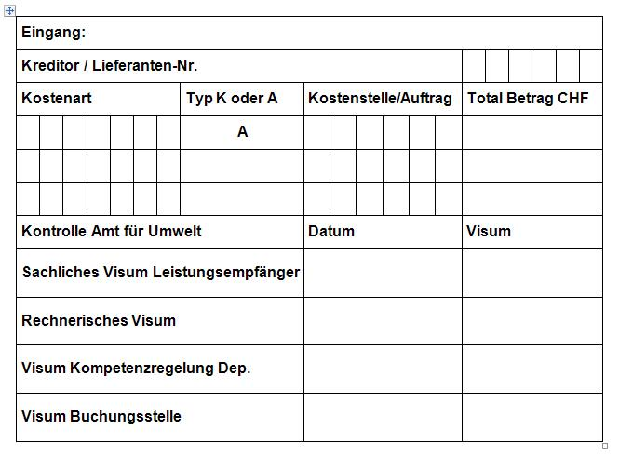

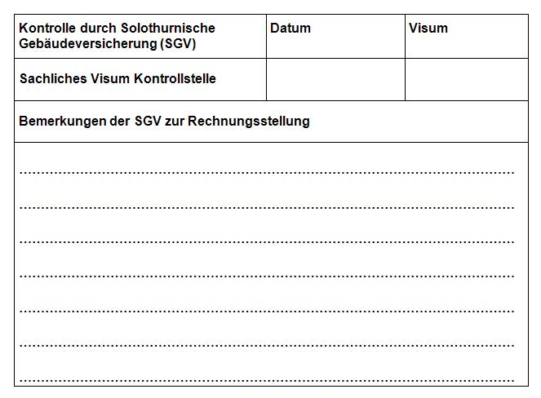

Ablauf der Rechnungstellung für ABC-Einsätze:
Gemäss § 19 der Verordnung über den Kantonalen Schadendienst tragen die Verursacher die Kosten für Bekämpfungs- und Sanierungsmassnahmen. Dazu gehören insbesondere Auslagen für Verbrauchsmaterial, Personalkosten sowie für Entschädigung von Gerätschaften und Fahrzeugen. Die Kostenaufstellung ist im Anhang der Verordnung geregelt. Rechnungsstellung an die Verursacher sowie Inkasso besorgt das Amt für Umwelt.
Die Einsatzleiter füllen das vorliegende ABC Verrechnungsformular aus (hellgrüne Felder meist mit "ja" oder "nein") und stellen dieses samt Einzahlungsschein, Soldkarte und Einsatzrapport innerhalb von zwei Arbeitstagen der Solothurnischen Gebäudeversicherung (SGV, Baselstrasse 40, 4500 Solothurn) zu. Die Weiterleitung an das Amt für Umwelt (AfU, Kant. Schadendienst, Werkhofstrasse 5, 4509 Solothurn) erfolgt nach Kontrolle der Kostenaufstellung. Rechnungen werden nur bezahlt, wenn die Unterlagen vollständig vorliegen und die Aufwände plausibel und verhältnismässig sind.
Verspätete Aufwandsforderungen der Feuerwehren können deshalb nicht mehr vergütet werden, weil die Rechnungsabwicklung rasch zu erfolgen hat und der Verursacher Anspruch auf eine baldige Zustellung der Forderungen hat. Dies lässt dem Rechnungsempfänger genügend Zeit, allfällige Rechtsmittel ergreifen zu können. Es wird eine Frist zur Rechnungsstellung von zwei Monaten ab Ereignisdatum vorgesehen.
Das AfU stellt den Verursachern der Schadenfälle für sämtliche Einsatzkosten sowie für die Bewältigungs- und Sanierungsmassnahmen eine Rechnung zu. Fahrzeuge und Geräte dürfen nur aufgeführt werden, wenn sie zur Bewältigung des Schadenereignisses tatsächlich erforderlich waren!
Nicht aufgeführtes Verbrauchsmaterial kann in einer separaten Liste aufgeführt und der Gesamtbetrag in der letzten Spalte auf Seite 2 aufgeführt werden.
Rechnungstellung für Aufwendungen Dritter
Falls Spezialfirmen (z.B. Sonderabfallentsorger, Deponien, Saugwagenunternehmen, Geologen etc.) beigezogen worden sind, so haben diese "Dritte" die Aufwände direkt beim AfU in Rechnung zu stellen. Dabei sollen Einsatzort sowie Datum und wenn möglich die Schaden-Nr. vermerkt werden. Diese Rechnungen sind innert Wochenfrist dem Amt für Umwelt zuzustellen.

